Sheet1
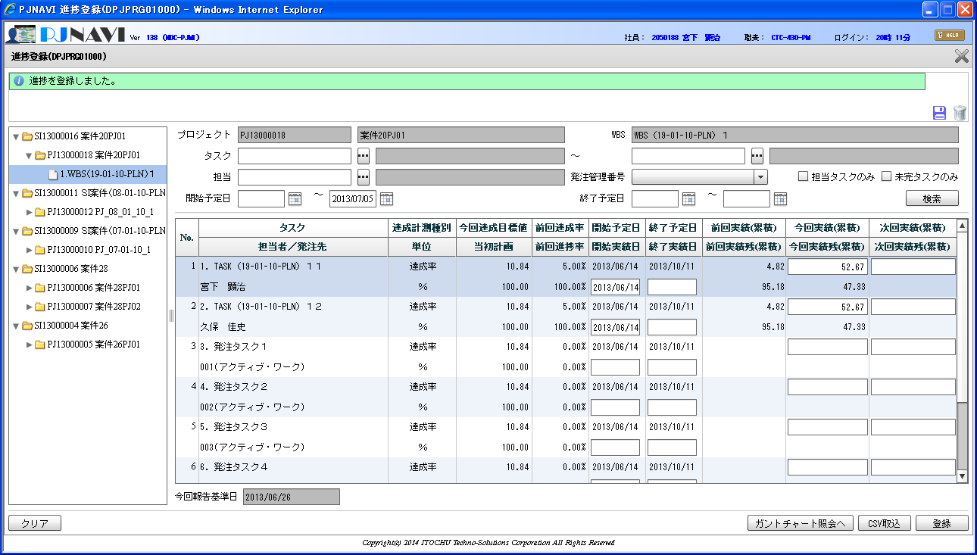
20-01-11-EXE 項目№13 EV値計算の誤り

進捗登録画面で表示されている「前回達成率」の値が不正
原因は当画面ではなく、JPJPRG080_WBS情報退避でのEV値の算出式の誤りと考えられる

本来 | （今回実績／（今回実績＋今回実績残））＊予定工数
現在 | PV ＊ SPI

SELECT * FROM PJTR_PJ_THIS_WBS_TSK_SNAP T WHERE T.PRJ_CD = 'PJ13000018' AND T.TSK_UID = 67
SI_DEAL_CD | PRJ_CD | WBS_ID | TSK_UID | TSK_NM | EMP_ID | SHIP_MNG_NO | RPT_BSDT | UNTPRICE | ACC_RATE | PLN_ACC_RATE | STR_PLN_DT | END_PLN_DT | STR_RSLT_DT | END_RSLT_DT | FCT_CMP_DT | DELAY_DAYS | BAC | FCT_CMP_MNHOUR | FCT_CMP_DIF | PV | EV | AC | SPI | CPI | EAC | ETC | VAC | SV | CV | BAC_PRICE | FCT_CMP_PRICE | FCT_CMP_DIF_PRICE | PV_PRICE | EV_PRICE | AC_PRICE | EAC_PRICE | ETC_PRICE | VAC_PRICE | SV_PRICE | CV_PRICE | ENT_CLOSE_DT | DEL_FLG | REG_USR_ID | REG_PGM_ID | REG_TS | UPD_USR_ID | UPD_PGM_ID | UPD_TS | VER_NO
SI13000016 | PJ13000018 | 64 | 67 | TASK（19-01-10-PLN）１１ | 7582 | 000 | 2013/06/19 | 5113 | 0.05 | 0.0482 | 2013/06/14 | 2013/10/11 | 2013/06/14 |  | 2013/10/08 | 0 | 830 | 800 | 30 | 40 | 41.5 | 40 | 1.0375 | 1.0375 | 800 | 760 | 30 | 1.5 | 1.5 | 4243790 | 4090400 | 153390 | 204520 | 212190 | 204520 | 4090400 | 3885880 | 153390 | 7670 | 7670 | 2013/06/21 | 0 | 9999999999 | jpjprg08006 | 2013/09/18 17:35:48 | 9999999999 | jpjprg08006 | 2013/09/18 17:35:48 | 1

PV | 40
SPI | 1.0375

PV*SPI | 41.5

SELECT * FROM PJTR_PJ_WBS_TSK T WHERE T.PRJ_CD = 'PJ13000018' AND T.TSK_UID = 67
TSK_UID | TSK_NM | TYP | PARENT_TSK_UID | WBS_ID | TSK_CD | NEXTMI_FLNK_TSK_ID | DSP_SEQ | PRJ_CD | ACC_MES_KND_CD | SHIP_TSK_FLG | SHIP_MNG_NO | PLN_PROD_QUAL | PLN_MNHOUR | STR_PLN_DT | END_PLN_DT | HDAY_OPE_FLG | STR_RSLT_DT | END_RSLT_DT | PRJ_EXCEPT_SEG | PRJ_UND_FLG | PREV_RSLT | PREV_RSLT_REM | THIS_RSLT | THIS_RSLT_REM | NEXT_RSLT | NEXT_RSLT_REM | AC | AC_PRICE | CMT | RES_ITEM_1 | RES_ITEM_2 | RES_ITEM_3 | RES_ITEM_4 | RES_ITEM_5 | DEL_FLG | REG_USR_ID | REG_PGM_ID | REG_TS | UPD_USR_ID | UPD_PGM_ID | UPD_TS | VER_NO
67 | TASK（19-01-10-PLN）１１ | 70 | 64 | 64 | 1. | 1006 | 1 | PJ13000018 | 10 | 0 |  |  | 830 | 2013/06/14 | 2013/10/11 | 0 | 2013/06/14 |  | 0 | 0 | 0.0482 | 0.9518 | 0.0482 | 0.9518 |  |  | 40 | 204520 |  |  |  |  |  |  | 0 | 7582 | DPJWBS01000 | 2013/09/11 17:30:15 | 7582 | DPJPRG01000 | 2013/09/18 20:14:49 | 5

今回実績 | 0.0482
今回実績残 | 0.9518 |  | EV値計算はこちらが正しい
BAC | 830
EV | 40.01
達成率型であるのに、前回実績と前回達成率が異なっている。（前提：予定工数の変更がない）

